产品图
产品序号1-8 | 1.茄子浮排-75
 | 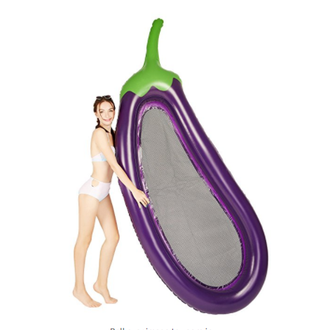

物流计算参考表
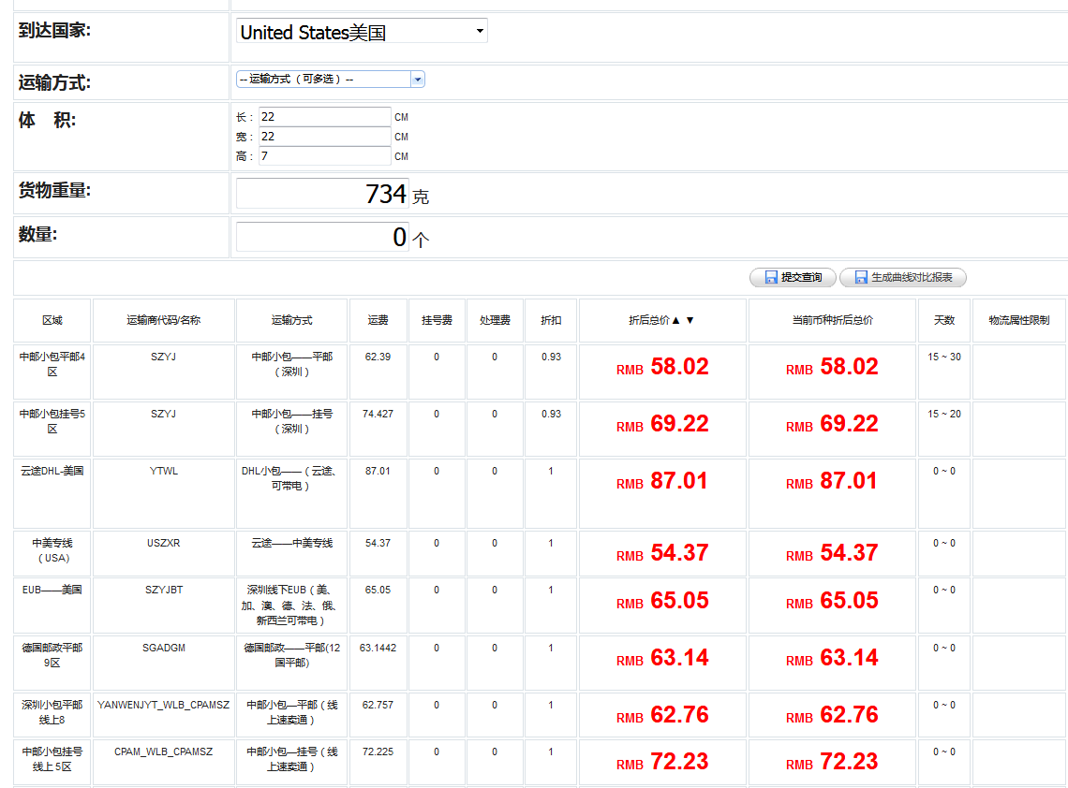
UPS | 空运一个方是167kg(除以6000）

 |  | 6000 | 157.89473684 | (KG）/方 | 38 | 方=1KG
 |  | 5000

 |  |  |  | 7896 | 78.96 | 79CM(3)
 |  |  |  |  |  | 重量： | 2.0789473684
 |  |  |  |  |  | 重1000G | FBA:5.99美金

